Instruções
Esta planilha tem duas abas: Simula Preço e Simula Margem. | Como faço para calcular os custos do produto?
Os campos que você deve preencher para a simulação, varia de acordo com o objetivo e as células estão sinalizadas em cada uma das abas. | Nas páginas de simulação desta planilha, você encontra um quadro pra preencher os custos envolvidos: valor de compra do produto; custos de embalagem e emissão de NFe; comissão do funcionário que ajuda na separação, embalagem e expedição (se houver); impostos; e outros custos que você possa ter. Ao preencher essas informações, o custo total do produto é calculado e preenchido automaticamente nos quadros de simulação.

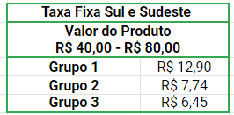
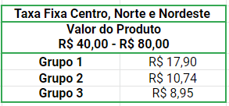
Para MAGALU e MESMO DIA, você tem apenas um quadro simples de simulação, pois a taxa efetiva não varia de acordo com o preço do produto, já que o empreendedor não tem qualquer participação no frete (que é cobrado integralmente do consumidor final).
Já para a Americanas S.A, você tem três quadros, pois os valores de frete ou taxa fixa variam de acordo com o preço e volume do produto, conforme detalhado a seguir: | Como calcular os impostos sobre produtos?
 | A alíquota interestadual de ICMS varia entre os estados, por isso, é necessário se atentar a esses números. Eles vairam de 7% a 12%. No entanto, se você for optante do Simples Nacional, não precisa se preocupar com a variação do ICMS, apenas confira o valor de tributação na tabela do Simples Nacional neste link. Ao emitir a NF, você pode informar no campo de Dados Adicionais: “O recolhimento do ICMS DIFAL suspenso, conforme medida cautelar na ADI 5.464/DF”.

 | 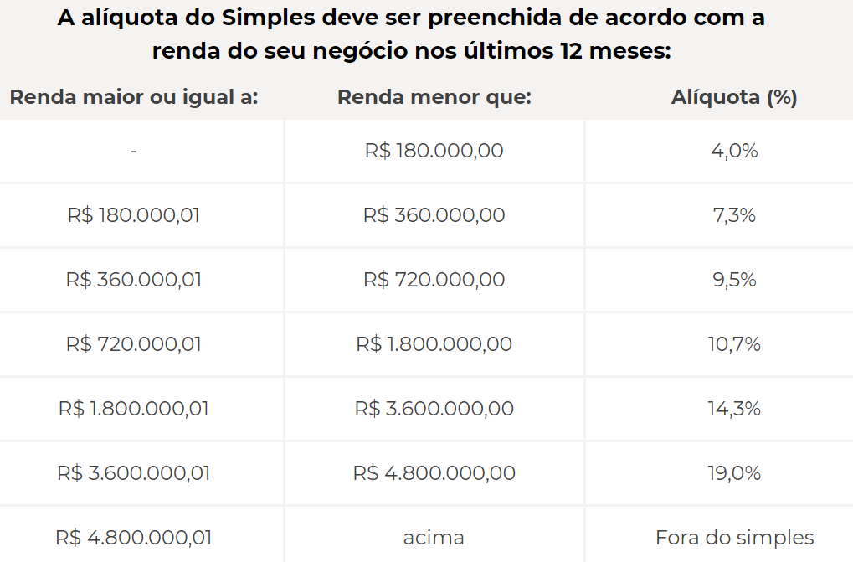

Por que na Americanas S.A eu pago o frete (total ou em parte) se o produto custar mais de R$ 80?
Porque a Americanas S.A oferece frete grátis ao consumidor final. O frete grátis é um dos benefícios que os compradores mais valorizam (pesquisas apontam que 63% dos consumidores abandonam o carrinho de compras por conta do valor do frete, então o frete grátis aumenta a conversão de venda!).

O que são esses grupos e como sei em que grupo minha loja está?
Os grupos são uma forma de simplificar a classificação do seller de acordo com sua pontuação no seller index. Assim, se sua loja tem entre 0 e 119 pontos, ela está no Grupo 1; se tem entre 120 e 149 pontos, está no Grupo 2; e se tem mais de 150 pontos, está no Grupo 3.
Todos os varejistas novos, com menos de 10 vendas por mês ou menos de 30 dias desde a primeira venda, estão automaticamente inclusos no grupo 1.
O Seller Index é uma nota calculada com base nos indicadores operacionais das suas vendas dos últimos 30 dias. Para que seja contabilizada a nota, é necessário que o seller tenha no mínimo 10 pedidos nos últimos 30 dias. Então a pontuação não é por venda e sim o somatório das notas diárias nos últimos 30 dias.
Cada dia é a oportunidade de uma nova nota, pois o indicador contempla o cálculo dos pedidos dos últimos 30 dias. Ele leva em consideração 3 indicadores: Pedidos com atraso de expedição; pedidos cancelados e pedidos mediados pelo SAC.
Hoje a Americanas S.A vai avaliar os pedidos dos últimos 30 dias e com base nisso dá uma nota de 1-5. E isso se repete todos os dias e o seller recebe a nota relativa a um grupo de pedidos diferentes.
O período de avaliação dura 1 mês e acaba 15 dias antes do início do próximo período de vigência, ou seja: para as vendas de agosto (período de vigência agosto) o período de avaliação foi entre os dias 16/06 e 16/07. A soma de todas as notas obtidas em cada um desses dias indica a sua pontuação. Abaixo algumas imagens ilustram a forma de cálculo das notas:
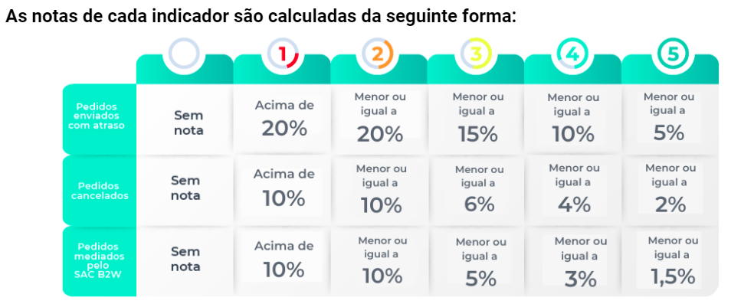

A pontuação máxima é sempre 5. Para realizar o cálculo da nota final do Seller Index, você deve considerar sempre a menor nota entre os três indicadores. Exemplo:
Pedidos com atraso de expedição: 12% > NOTA 3
Pedidos cancelados: 1,2% > NOTA 5
Pedidos mediados pelo SAC: 0% > NOTA 5
Nota final Seller Index: Nota 3.

A seguir um exemplo do cálculo da pontuação para o período de vigência maio:
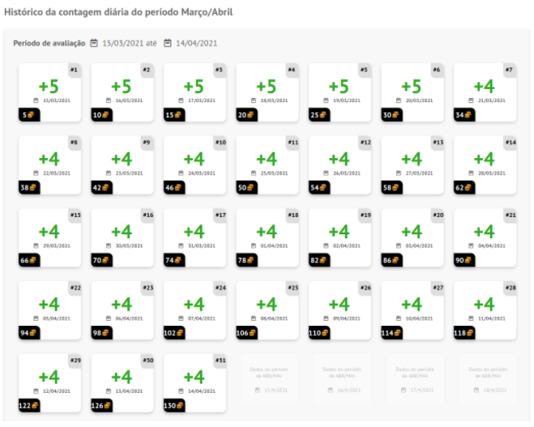

125 pontos nos últimos 30 dias
Grupo correspondente: Grupo 2

Para a MAGALU: você tem dois quadros. Para produtos com valor abaixo de R$ 79, a taxa é apenas a porcentagem sobre o valor do produto. Já para produtos acima de R$ 79, a Magalu oferece frete grátis ao cliente final para aumentar a conversão de venda. Dependendo da sua porcentagem de expedição dentro do prazo, você pode pagar de 0% a 100% desse frete, conforme explicado a seguir:
- A sua participação no frete vai depender da % de pedidos que você envia dentro do prazo (no período de avaliação especificado na cartilha em anexo). - Dentro dos periodos de avaliação, se você tiver menos de 87% dos pedidos expedidos no prazo, você vai pagar 100% do frete. Se seu cumprimento do prazo for entre 87% e 97%, você vai pagar 50% do frete. E se você tiver mais de 97% dos pedidos expedidos no prazo, o frete é 100% por conta da Magalu. Você pode ver mais detalhes na cartilha que preparamos pra você.

